상품제안서
[MOCO] 타임리스 레더밴드 다이어리 L Set | 상품코드: F29483

 |  |  |  |  |  |  | 02-412-0044 | www.easy1.co.kr
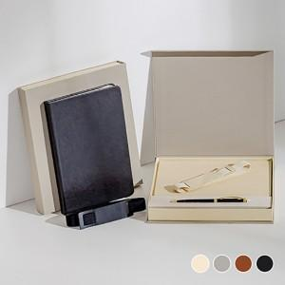 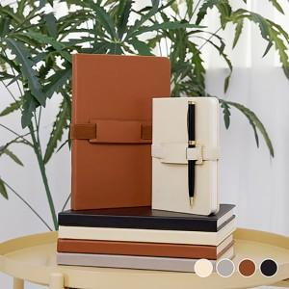 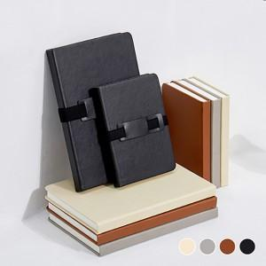

【상세/제작정보】 | 금형비 별도 최소 수량 100개 이하 불박인쇄시 인쇄비 추가됩니다. 기본 고급 선물용 자석케이스 볼펜 컬러 블랙/화이트 중 택 1 선물포장(아드지) 별도 문의

【인쇄/포장옵션】 | 불박 / 포장불가능

【공급단가】 | 수량 | 50~ | 100~ | 500~ | 1,000~ | 2,000~
*VAT별도 | 단가 | 9,870원 | 9,710원 | 9,480원 | 9,240원 | 9,080원

【상품 URL】 | http://www.easy1.co.kr/src/goods_detail.php?gdno=29483

